БАВАРИЯ кол-во дверей нечетное
 | Бланк Профилайн

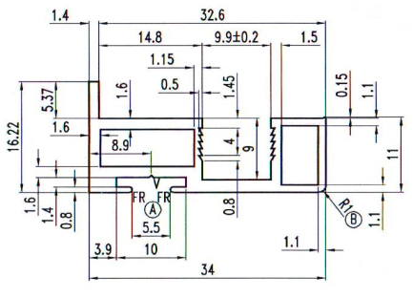
 |  | БАВАРИЯ |  |  | № заказа
 | Высота проёма, H | 2298
 | Ширина проёма, S | 2968
 | Количество дверей, n | 3 |  | Заказчик:
 | Из них стекло/зеркало | 1 |  | Наполнение | стекло/зеркало 4мм
 | Из них плита | 2 |  | Цвет профиля | Графит Матовый
 | Количество накладок | 2
 |  |  |  | L-вертикали
 | Наименование профиля | Высота двери в сборе hр | Ширина двери в сборе Sд | Ширина нижнего и верхнего горизонтов Sпр | Высота стекла/зеркала hзерк, плиты hпл |  | Ширина стекла/зеркала Sзерк плиты Sпл
 |  | 2258 | 994 | 972 | hзерк | 2250 | Sзерк | 984.3
 |  |  |  |  | hпл | 2254 | Sпл | 990.3

 |  | кол-во | размер | остаток | кол-во | размер | остаток
 | верхний горизонтальный профиль
 | Нижний горизонтальный профиль
 | Вертикальный профиль
 | верхняя направляющая
 | нижняя направляющая
 | соеденительный профиль
 | "Н"-профиль из:

ед.изм. | Комплектующие
мм | Нижний горизонтальный профиль | 2917
мм | верхний горизонтальный профиль | 2917
мм | Вертикальный профиль | 13548
мм | верхняя направляющая | 2968
мм | нижняя направляющая | 2968
м/п | уплотнитель | 6.4686666667
мм | отбойник | 13548
компл. | комплект роликов | 3

 | наполнение | кол-во
м2 | площадь зеркала | 2.2148
м2 | площадь плиты | 4.464

 | Ответственный за сборку |  | _______________________________ |  | _______________
 |  |  | фамилия |  | подпись

МОДЕНА кол-во дверей нечетное
 | Бланк Профилайн

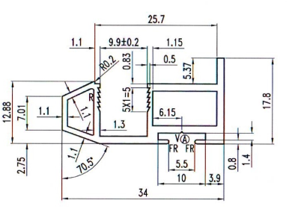
 |  | МОДЕНА S, R |  |  | № заказа
 | Высота проёма, H | 2500
 | Ширина проёма, S | 1300
 | Количество дверей, n | 3 |  | Заказчик:
 | Из них Зеркало | 2 |  | Заполнение: | стекло/зеркало 4мм
 | Из них плита | 1 |  | Цвет профиля | Графит Матовый
 | Количество накладок | 2

 | Наименование профиля | Высота двери в сборе hр | Ширина двери в сборе Sд | Ширина нижнего и верхнего горизонтов Sпр | Высота стекла/зеркала hзерк, плиты hпл |  | Ширина стекла/зеркала Sзерк плиты Sпл
 |  | 2460 | 439 | 413 | hзерк | 2452 | Sзерк | 429
 |  |  |  |  | hпл | 2457 | Sпл | 434

 |  | кол-во | размер | остаток | кол-во | размер | остаток
 | верхний горизонтальный профиль
 | Нижний горизонтальный профиль
 | Вертикальный профиль
 | верхняя направляющая
 | нижняя направляющая
 | соеденительный профиль
 | "Н"-профиль из:

ед.изм. | Комплектующие | кол-во
мм | Нижний горизонтальный профиль | 1240
мм | верхний горизонтальный профиль | 1240
мм | Вертикальный профиль | 14760
мм | верхняя направляющая | 1300.000
мм | нижняя направляющая | 1300.000
мм | уплотнитель | 11.525
м/п | отбойник | 14760
компл. | комплект роликов | 3

 | наполнение | кол-во
м2 | площадь зеркала | 2.1054506667
м2 | площадь плиты | 1.067

 | Ответственный за сборку |  | _______________________________ |  | _______________
 |  |  | фамилия |  | подпись

